AYU_CALKINÍ
MAPA DE LOS RESULTADOS DE LA ELECCIÓN DE AYUNTAMIENTOS

AYUNTAMIENTO DE CALKINÍ |  |  |  |  |  |  |  |  |  | Resultados con base en los resultados de los cómputos municipales de los Consejos Electorales Municipales y, en su caso, Distritales y las resoluciones de los cómputos jurisdiccionales.
VAXCAMPECHE | PT | PVEM | MOVIMIENTO CIUDADANO | MORENA | PES | RSP | FXM | CANDIDATOS/AS NO REGISTRADOS/AS | VOTOS NULOS | VOTACIÓN T. EMITIDA
593 | 1,532 | 10,354 | 11,037 | 57 | 459 | 78 | 69 | 5 | 564 | 24,748

PAN | PRI | PRD | PRI |  |  |  |  | GANADOR
1,456 | 76 |  | 783 | 806 | 8,765

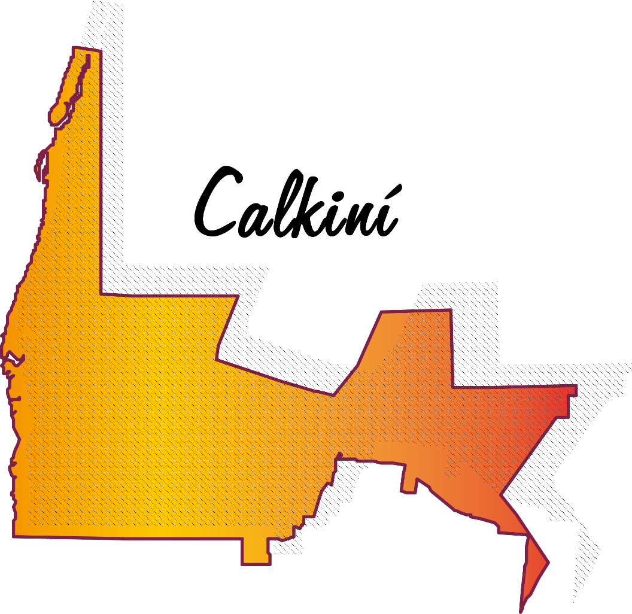
LISTA NOMINAL |  | 32,551
SECCIONES |  | 30
CASILLAS |  | 63

PARTICIPACIÓN CIUDADANA |  | 76.0284%
ABSTENCIONISMO |  | 23.9716%

